怪物技能设定
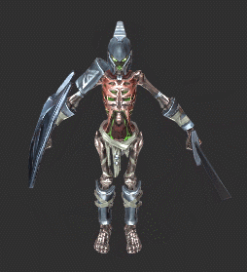
怪物 | 模型名 | 技能 | 英文名 | 技能说明 | 动作说明 | 备注 | 怪物形象
剑盾骷髅兵 | mod_kulou_jian_01 | 普攻 | gongji01 | 前方180°范围横砍
 |  | 前冲斩 | jineng_qianchongzhan | 撑盾格挡后，把盾往前顶开，举剑往前踏两步些微跳起竖直朝前方劈下去。 | 把盾往右甩开，视为一次盾击，随后衔接踏步跳砍。
 |  | 向左移动 | xb_01_zuoyi | 向左进行平移移动 | 左脚向左先迈出一步，右脚再向左回归到待机动作（和人正常向左平移想死
 |  | 向右移动 | xb_01_youyi | 向右进行平移移动 | 右脚向右先迈出一步，左脚再向左回归到待机动作
 |  | 嘲讽技能 | xb_01_chaofeng | 原地的一个表演动作 | 见视频
弓手骷髅兵 | mod_kulou_gong_01 | 普攻 | gongji01 | 搭弓蓄力后射出一箭 | 蓄力时间1秒
 |  | 诅咒之箭 | jineng_zuzhouzhijian | 长时间蓄力后，射出一支带有诅咒的箭矢，箭矢概率使敌人陷入诅咒状态 | 蓄力时间3秒 |  | 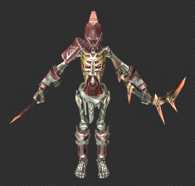
 |  | 向左移动 | xb_01_zuoyi | 向左进行平移移动 | 左脚向左先迈出一步，右脚再向左回归到待机动作（和人正常向左平移想死
 |  | 向右移动 | xb_01_youyi | 向右进行平移移动 | 右脚向右先迈出一步，左脚再向左回归到待机动作
 |  | 嘲讽技能 | xb_01_chaofeng | 原地的一个表演动作 | 见视频
法师骷髅兵 | mod_kulou_fashi_01 | 普攻 | gongji01 | 用法杖挥出一个黑暗能量球体 | 横挥 |  | 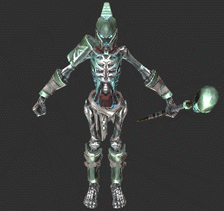
 |  | 死亡呼唤 | jineng_siwanghuhuan | 地面召唤一块诅咒区域，不停地从地面不停直线升起白色的鬼魂攻击敌人 | 将法杖竖直举高，配合特效让骷髅头眼睛发光。
 |  | 向左移动 | xb_01_zuoyi | 向左进行平移移动 | 左脚向左先迈出一步，右脚再向左回归到待机动作（和人正常向左平移想死
 |  | 向右移动 | xb_01_youyi | 向右进行平移移动 | 右脚向右先迈出一步，左脚再向左回归到待机动作
 |  | 嘲讽技能 | xb_01_chaofeng | 原地的一个表演动作 | 见视频
守护者雕像红 | mod_shouhuzhe_huo_01 | 普攻 | gongji01 | 用拳头快速地往前打出二连击 |  |  | 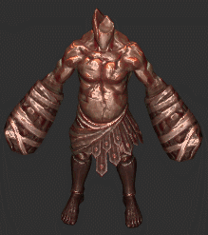
 |  | 冲刺击 | jineng_chongciji | 踏出一步用拳头从右下往左上狠狠地甩出一拳，把敌人打飞，连续攻击3次。
 |  | 火红之怒 | jineng_huohongzhinu | 双手挡在胸前后蓄力，将火焰寄宿在手中，随后高高跳起举起右手手单膝跪地地砸向敌人的位置，喷出一个巨大的火柱。
守卫者雕像雷 | mod_shouhuzhe_lei_01 | 普攻 | gongji01 | 用拳头快速地往前打出二连击 |  |  | 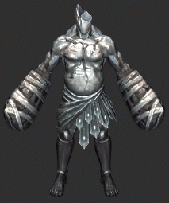
 |  | 冲刺击 | jineng_chongciji | 踏出一步用拳头从右下往左上狠狠地甩出一拳，把敌人打飞，连续攻击3次。
 |  | 雷霆之怒 | jineng_leitingzhinu | 双手挡在胸前后蓄力，将雷电寄宿在手中，随后高高跳起举起右手手单膝跪地地砸向敌人的位置，在目标地点制造一个圆形的电击区域，麻痹范围内的敌人。
独眼巨人 | mod_duyanjuren_01 | 普攻 | gongji01 | 用棒子近身范围180度横挥，可以击退敌人。 |  |  | 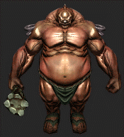
 |  | 脚踩 | jineng_jiaocai | 抬起左脚猛的往地面一踩
 |  | 回旋甩击 | jineng_huixuanshuaiji | 挥舞狼牙棒，左右横挥两下之后往地面猛地一砸
 |  | 冲刺挑飞 | jineng_chongcitiaofei | 往前冲刺，碰到敌人后反手由下往上挥棒子将敌人挑飞。 | 冲刺时的移动动作单独做，挑飞衔接冲刺的跑步。
蛮族斧头兵 | mod_renleizhanshi_01 | 普攻 | gongji01 | 前方90°的双斩（由上至下再由下至上的斩击）
 |  | 重斩 | kuangzhan_01 | 蓄力后的一个重斩 | 需要一个蓄力动作
 |  | 闪避1 | shanbi_01 | 膝盖弯曲向后跳跃躲避玩家攻击 | 3个闪避要做出明显的区分让玩家一看就知道跳跃的方向
 |  | 闪避2 | shanbi_02 | 膝盖弯曲向左跳跃躲避玩家攻击
 |  | 闪避3 | shanbi_03 | 膝盖弯曲向右跳跃躲避玩家攻击
蛮族投矛兵 | mod_renleigongbing_01 | 普攻 | gongji01 | 蓄力后射出投矛 | 蓄力时间1秒
 |  | 毒矛 | dujian_01 | 蓄力后射出投矛 | 蓄力时间1秒
 |  | 闪避 | shanbi_01 | 膝盖弯曲向后跳跃躲避玩家攻击
蛮族法师 | mod_renleifashi_01 | 普攻 | gongji01 | 用魔法球挥出一个白色能量球体 | 横挥，腰部也要配合旋转
 |  | 法术攻击 | fagong_01 | 用魔法球挥出一个带属性的能量球体 | 竖挥，腰部也要配合法杖挥舞时候后仰和前倾，符合正常人的人体逻辑
 |  | 魔法火环 | huohan_01 | 从自身脚底释放出圆形的属性魔法 | 将法杖竖直举高，配合特效让法杖顶端发光。法杖向上举高的时候肩膀要配合抬高
僵尸狼 | mod_jiangshilang_01 | 普攻 | gongji01 | 后腿弯曲向前啃咬
 |  | 扑咬 | puyao_01 | 向前冲刺扑咬 | 扑咬需要一个蓄力的动作，四肢要弯曲做出用力的感觉，背部脊椎要微微弯曲 | 蓄力1秒 | 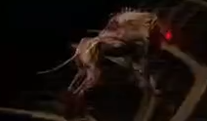
 |  | 后跳 | shanbi_01 | 向后跳跃闪避
 |  | 左跳 | shanbi_02 | 向左跳跃闪避
 |  | 右跳 | shanbi_03 | 向右跳跃闪避
石像鬼 | mod_shixianggui_01 | 飞高 | feigao_01 | 快速煽动翅膀飞高，用于躲避攻击和攻击准备 | 翅膀向下大幅度的挥舞，用于升高自身所在位置 | 动作循环煽动1秒 | 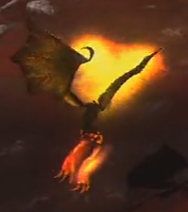
 |  | 战斗待机（低空飞行） | daiji_01 | 低空飞行的循环待机动作
 |  | 俯冲 | fuchong_01 | 空中蓄力后急速俯冲攻击 | 翅膀收起的蓄力动作 | 蓄力1秒
地狱三头犬 | mod_diyuquan_01 | 普攻 | gongji01 | 用抓子拍击前方目标
 |  | 扑咬 | puyao_01 | 3个头奋力向前扑撕咬目标
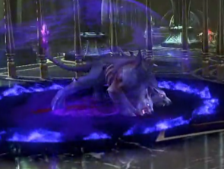
 |  | 潜伏攻击（潜地） | dianfu_01 | 潜伏到地底下追踪玩家位置并移动过去 | 跳跃并且潜伏到地下
 |  | 潜伏攻击（跳出） | qianfu_02 | 到达指定位置后从地下扑上来拍地 | 从地下跳出的拍地攻击
 |  | 火焰弹（远） | huoyandan_01 | 3个头每个头依次喷出火球打击目标
 |  | 后跳闪避 | shanbi_01 | 向后跳跃闪避
 |  | 左跳闪避 | shanbi_02 | 向左跳跃闪避
 |  | 右跳闪避 | shanbi_03 | 向右跳跃闪避
铁甲骷髅（斧头兵） | mod_tiejiakulou_01 | 普攻 | gongji01 | 向前一小步的劈斩
 |  | 重击 | zhongji01 | 蓄力后一个向上的上挑斩击 | 蓄力时间1秒 |  | 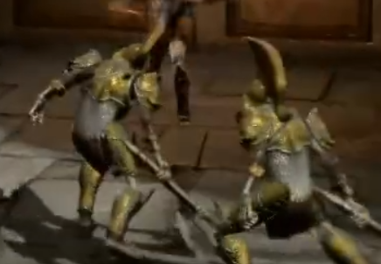
铁甲骷髅（魔法师） | mod_tiejiakulou_02 | 普攻 | gongji01 | 手部发光，释放出一个魔法球追踪目标
 |  | 魔法爆破 | mofabao01 | 高举手臂，向下砸地施放圆形范围攻击 |  |  | 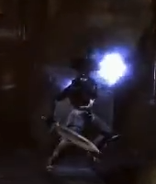
铁甲骷髅（投矛手） | mod_tiejiakulou_03 | 投矛 | toumao01 | 身体向后略微弯曲，高举长毛扔向目标（远程攻击技能） |  |  | 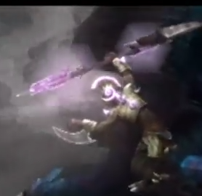
 |  | 腕刃连击 |  | 身体坐半蹲姿势，用腕刃对目标施放左挥击+右挥击+下勾攻击3连击（近战攻击技能）
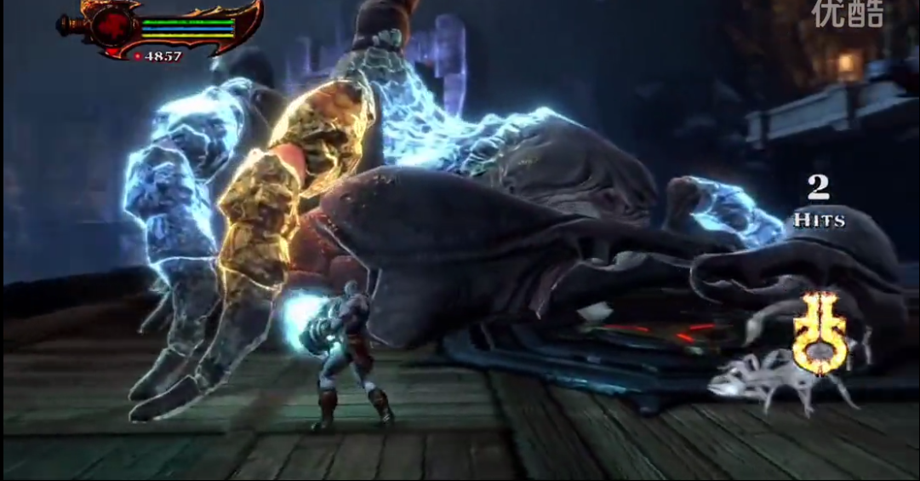
蝎子 | mod_xiezi | 普攻 | pugong | 抓子向前横扫
 |  | 尾刺攻击 | weici | 尾巴发光左右挥动两下砸向地面
 |  | 喷毒 | pengdu | 前摇蓄力后从嘴巴射出毒液 | 蓄力1秒
 |  | 爬行撞击 | paxing | 向前快速爬行用坚硬的身体撞击沿路的敌人
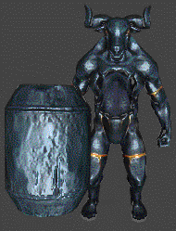
牛头守卫（火大锤） | mod_niutoushouwei | 普攻 | gongji01 | 挥动锤子左右攻击
 |  | 火焰重砸 | zhongza01 | 锤子竖直砸地召唤出火柱追踪目标
 |  | 跳砸（跳起） | tiaoza_01 | 向空中跳起 | 做一个跳起到空中并且停留在空中的动作
 |  | 跳砸（落地） | tiaoza_02 | 从空中落下向目标砸地攻击 | 做一个从空中落下砸地的动作
 |  | 左平移 | zuopingyi | 向左平移
 |  | 右平移 | youpingyi | 向右平移
羊头怪（精英） | mod_yangtou_jy | 普攻 | gongji01 | 向前抓击（2连击） | 联盟血魔的技能动作
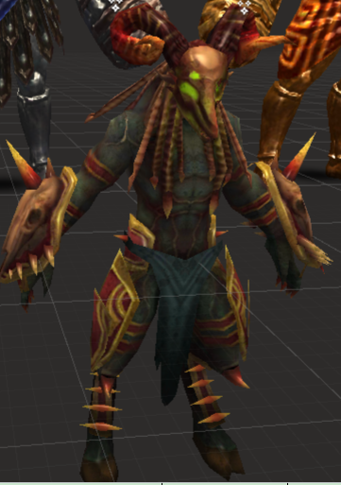
 |  | 追击抓 | huixuanzhan | 半蹲蓄力，然后向前的一个持续带位移的抓击 | 蓄力1秒，持续时间1秒（类似联盟血魔的冲刺抓击）
 |  | 左平移 | zuopingyi | 向左平移
 |  | 右平移 | youpingyi | 向右平移
 |  | 格挡 | gedang | 双手交叉用手上的甲片举过胸前做格挡状态
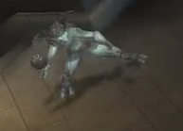
燃烧羊头怪 | mod_yangtou_xb01 | 投弹 | toudan01 | 向目标投出燃烧桶
 |  | 左平移 | zuopingyi | 向左平移
 |  | 右平移 | youpingyi | 向右平移
牛头BOSS | mod_niutou_boss | 普攻 | gongji01 | 挥动双手左右攻击
 |  | 冲撞 | chongzhuang | 俯身4只着地，后腿左腿用力蹬地，头部向上甩动，做冲刺蓄力状，然后向目标冲刺出去
 |  | 冲撞挑飞 | chongzhuang_tiaofei | 冲撞后用牛角顶飞目标
 |  | 怒吼 | nuhou | 起身怒吼，向周围发散声波，触及到的目标眩晕
 |  | 左平移 | zuopingyi | 向左平移
 |  | 右平移 | youpingyi | 向右平移
 |  | 后腿 | houtui | 向后退
长矛羊头怪 | mod_yangtou_jy02 | 普攻 | gongji01 | 如视频
 |  | 挑飞斩 | tiaofeizhan | 如视频
 |  | 跳斩 | tiaozhan | 如视频
 |  | 后闪避1 | houtiao | 向后跳跃躲避玩家攻击
 |  | 左闪避2 | zuotiao | 向左跳跃躲避玩家攻击
 |  | 右闪避3 | youtiao | 向右跳跃躲避玩家攻击
复仇女神 | mod_heiannvshen | 普攻 | gongji01 | 用背上的长刺刺击目标，同时刺击（要一个短的后摇一下然后向前刺出身体前倾）
 |  | 地刺攻击 | dicigongji | 背上的长刺插入地面，从插入处穿出直线的地刺追踪目标而去，持续数秒后拔出返回待机动作
 |  | 爪刃风暴 | zhuarenfengbao | 蓄力后张开抓子旋转身体向周围发出大量刀光
 |  | 从天而降1 | congtianerjiang01 | 双手拉出丝带飞上天空
 |  | 从天而降2 | congtianerjiang02 | 空中的待机动作
 |  | 从天而降3 | congtianerjiang03 | 所有长刺竖直向下，角色头朝下的落下，砸向地面后造成伤害，然后反弹的惯性角色一个后空翻，然后竖起左右刺向前的一个冲刺刺击
 |  | 抓取技能1 | zhuaqu01 | 最长的2根长刺保持待机状态，其他长刺向前方聚拢的刺击
 |  | 抓取技能（未抓到） | zhuaqumiss | 播放完抓取技能1后返回待机动作
 |  | 抓取技能（抓到） | zhuquwin | 播放完抓取技能1后，其他长刺保持待机状态，最长的2根长刺竖起向怀抱内的角色轮流刺击
火焰泰坦巨人 | mod_huoyanjuren_01 | 普攻 | gongji01 | 左手往前抓 | 参照视频做
 |  | 砸击 | zaji | 双手握拳从上而下砸击
 |  | 巨人吐息 | tuxi | 嘴巴张开想前方大范围吐息
 |  | 火焰滚石 | gunshi | 依次召唤3个陨石滚从左，中，右 3路滚下对路径上的敌人造成伤害,持续时间或碰到目标后爆炸召唤出1只自爆熔岩怪
 |  | 眼线攻击 | yanxiangongji | 双眼射出火焰激光跟随目标移动
比雷艾斯夫狮子 | mod_shizi_01 | 普攻 | gongji01 | 一只抓子向前横拍
 |  | 扑爪 | puji | 竖直上身向前扑
 |  | 怒吼 | nuhou | 吼叫使敌人眩晕
 |  | 后闪避1 | houtiao | 向后跳跃躲避玩家攻击
 |  | 左闪避2 | zuotiao | 向左跳跃躲避玩家攻击
 |  | 右闪避3 | youtiao | 向右跳跃躲避玩家攻击
狮鹫 | mod_shijiu_01 | 普攻 | gognji01 | 在地面甩尾攻击敌人
 |  | 喷火 | penghuo01 | 飞到半空想地面喷出火焰然后回到地面
 |  | 火焰路径 | huoyanlujin | 飞到半空蓄力1秒然后向地面喷火并向前飞行一段距离后落地
 |  | 火焰吐息 | huoyantuxi | 在地面蓄力1秒然后向前扇形吐息
 |  | 扑咬 | puyao | 向前扑咬攻击
半人马 | mod_banrenma_01 | 普攻 | gongji01 | 向前刺出长矛
 |  | 冲撞挑飞1 | chongzhuang_01 | 蓄力后向前奔跑
 |  | 冲撞挑飞2 | chongzhuang_02 | 从下至上挑飞前方目标
 |  | 重踏 | zhongta | 仰起前半身，并向下踩踏发出遮挡波攻击周围的敌人
镰刀潜伏者 | mod_liandao_01 | 普攻 | gongji01 | 挥动双镰向前斩击
 |  | 潜伏01 | qianfu_01 | 潜伏到地面以下
 |  | 潜伏02 | qianfu02 | 在地面下移动
 |  | 潜伏03 | qianfu03 | 从地下跳出并且向前冲2段斩击
 |  | 飞镰 | feilian_01 | 飞出镰刀，并且收回（类似回旋镖）
蛇发女妖 | mod_meidusha_01 | 普攻 | gongji01 | 从嘴巴处吐出毒液球，以抛物线的形式投向地面，在地面形成毒液残留圈
 |  | 石化攻击 | shihuagongji | 向前方发射石化波，接触到的敌人被眩晕
 |  | 向后闪避 | shanbi_01 | 模拟蛇的动作向后快速移动
 |  | 向左闪避 | shanbi_02 | 模拟蛇的动作向左快速移动
 |  | 向右闪避 | shanbi_03 | 模拟蛇的动作向右快速移动
女妖 | mod_nvyao_01 | 普攻 | gongji01 | 抓子向目标挠去
 |  | 尖叫攻击 | jianjiao | 尖叫并施放音波，接触到的敌人被眩晕
 |  | 闪现01 | shanxian_01 | 闪现并消失
 |  | 闪现02 | shanxian_02 | 在指定位置出现
熔岩自爆怪 | mod_rongyan_01 | 自爆移动 | zibao01 | 向主角快速移动
 |  | 自爆 | zibao02 | 自杀爆炸
蛮王 | mod_manwang_01 | 普攻 | gongji01 | 挥舞大锤向前方一个横挥一个重砸 | 要做出力量感锤子沉重的感觉
 |  | 地震1 | dizheng_01 | 锤子抡过肩膀用力向地面连续砸击3下，并向周围散发3道震荡波攻击敌人 | 分开3段
 |  | 地震2 | dizheng_02
 |  | 地震3 | dizheng_03
 |  | 冥界触手 | mingjiechushou | 血量达到一定程度，施放地震时召唤出冥界触手追击敌人
 |  | 大回旋 | dahuixuan_01 | 蓄力后身体旋转着挥舞铁锤向目标移动 | 类似剑刃风暴
 |  | 冥界大回旋 | mingjiedahuixuan_01 | 血量达到一定程度，怒吼之后身体被冥火包围，蓄力后身体旋转着挥舞铁锤向目标移动，并在身体周围召唤冥界旋风
 |  | 冲刺挑飞1 | chongci01 | 蓄力后用锤子顶到地面向目标冲刺并用锤子把目标击飞 | 蓄力
 |  | 冲刺挑飞2 | chongci02 |  | 冲刺挑飞
 |  | 冥王暴击 | mingwangbaoji | 血量达到一定程度冲刺挑飞后，跳起到空中向下砸向目标并发出巨大的冲击波

特效需求
怪物 | 技能 | 技能说明 | 特效需求 | 备注 | 参考视频名 | 怪物形象
剑盾骷髅兵 | 普攻 | 前方180°范围横砍 | 刀光
 | 前冲斩 | 撑盾格挡后，把盾往前顶开，举剑往前踏两步些微跳起竖直朝前方劈下去。 | 一个刀光，刀砍刀地面时的气流和烟尘
弓手骷髅兵 | 普攻 | 搭弓蓄力后射出一箭 | 可射出的箭
 | 诅咒之箭 | 长时间蓄力后，射出一支带有诅咒的箭矢，箭矢概率使敌人陷入诅咒状态 | 箭上附上紫色（或其他深色）附魔特效，蓄力时给搭弓的手一个魔法蓄力发射的特效
法师骷髅兵 | 普攻 | 用法杖挥出一个黑暗能量球体 | 紫黑色的闪烁的能量球，以及对应被击效果
 | 死亡呼唤 | 地面召唤一块诅咒区域，不停地从地面不停升起白色的鬼魂攻击敌人 | 地面一个旋涡状的圈，从地面冲出鬼魂曲线往天上冲。 | 白色鬼魂，参照战神3哈迪斯最后形态时的那种
守护者雕像红 | 普攻 | 用拳头快速地往前打出二连击 | 视动作情况添加拳风
 | 冲刺击 | 踏出一步用拳头从右下往左上狠狠地甩出一拳，把敌人打飞，连续攻击3次。 | 视动作情况添加拳风
 | 火红之怒 | 双手挡在胸前后蓄力，将火焰寄宿在手中，随后高高跳起举起右手手单膝跪地地砸向敌人的位置，喷出一个巨大的火柱。 | 砸地的火柱 | 参考战神升天中的大锤火焰版本
守卫者雕像白 | 普攻 | 用拳头快速地往前打出二连击 | 视动作情况添加拳风
 | 冲刺击 | 踏出一步用拳头从右下往左上狠狠地甩出一拳，把敌人打飞，连续攻击3次。 | 视动作情况添加拳风
 | 雷霆之怒 | 双手挡在胸前后蓄力，将雷电寄宿在手中，随后高高跳起举起右手手单膝跪地地砸向敌人的位置，在目标地点制造一个圆形的电击区域，麻痹范围内的敌人。 | 雷击效果 | 参考战神升天中的大锤雷电版本
独眼巨人 | 普攻 | 用棒子近身范围180度横挥，可以击退敌人。 | 棒子打击的通用打击效果 | 通用其他技能的打击特效
 | 脚踩 | 抬起左脚猛的往地面一踩 | 脚踩地的烟尘
 | 回旋甩击 | 挥舞狼牙棒，左右横挥两下之后往地面猛地一砸 | 砸地爆出碎石和烟尘的效果
 | 冲刺挑飞 | 往前冲刺，碰到敌人后反手由下往上挥棒子将敌人挑飞。 | 冲刺跑步时的烟尘
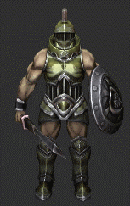
人类战士 | 普攻 | 前方90°的双斩（由上至下再由下至上的斩击） | 挥砍时候需要劈砍刀光 | 刀是从角色头部以上右侧由上至下劈下劈向左下，再从左下反手刀由下至上从左下向右上劈砍
 | 冲刺 | 盾牌举到胸前，剑身竖直朝向目标，半蹲蓄力后冲刺刺向目标，达到冲刺最大距离或接触到敌方目标则刺出剑 | 冲刺时需要脚底的尘土特效，冲刺时要给一个从刀剑发射出的一个锥形的特效
 | 闪避 | 膝盖弯曲向后或左右跳跃躲避玩家攻击 | 跳起时候需要地上的一个圆形的尘土飞起的特效
人类弓兵 | 普攻 | 搭弓蓄力后射出一箭 | 可射出的箭
 | 毒箭 | 搭弓蓄力后射出一箭 | 需要在箭上附上绿色（或者更深的接近毒的感觉）的特效，飞出时要带拖尾。 |  |  | 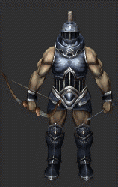
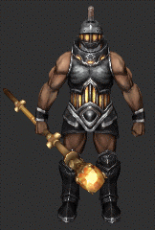
人类法师 | 普攻 | 用法杖挥出一个白色能量球体 | 白色的闪烁的能量球，以及对应被击效果。
 | 法术攻击 | 用法杖挥出一个带属性的能量球体 | 冰，火，雷，冥4种属性的闪烁的能量球，以及对应的被击效果。
 | 魔法火环 | 从自身脚底释放出圆形的属性魔法 | 冰，火，雷，冥4种属性的不同的火环效果，以及对应的被击效果。 | 可参考魔兽世界术士的献祭和法师的冰环做
僵尸狼 | 普攻 | 后腿弯曲向前啃咬 | 咬的时候需要从眼睛处有拖尾特效 | 狗的眼睛需要发光特效
 | 扑咬 | 向前冲刺扑咬 | 蓄力跳出去扑的时候后脚要带尘土特效
 | 后跳 | 向后跳跃闪避 | 跳起时候需要地上的一个圆形的尘土飞起的特效
 | 左跳 | 向左跳跃闪避 | 跳起时候需要地上的一个圆形的尘土飞起的特效
 | 右跳 | 向右跳跃闪避 | 跳起时候需要地上的一个圆形的尘土飞起的特效
石像鬼 | 普攻 | 空中蓄力后急速俯冲攻击 | 需要一个地面的圆圈预警特效 | 详见参考视频
地狱三头犬 | 普攻 | 用抓子拍击前方目标 | 抓子攻击的特效 | 参考联盟森林狼的抓击
 | 扑咬 | 3个头奋力向前扑撕咬目标 | 被击要做一个飙血的特效 | 飙血的不用太夸张
 | 潜伏攻击（潜地） | 潜伏到地底下追踪玩家位置并移动过去 | 参照视频
 | 潜伏攻击（跳出） | 到达指定位置后从地下扑上来拍地
 | 火焰弹（远） | 3个头每个头依次喷出火球打击目标 | 火球的特效要有拖尾 | 技能是可追踪的
 | 后跳 | 向后跳跃闪避 | 跳起时候需要地上的一个圆形的尘土飞起的特效
 | 左跳闪避 | 向左跳跃闪避 | 跳起时候需要地上的一个圆形的尘土飞起的特效
 | 右跳闪避 | 向右跳跃闪避 | 跳起时候需要地上的一个圆形的尘土飞起的特效
铁甲骷髅（斧头兵） | 普攻 | 向前一小步的劈斩 | 劈斩需要拖尾特效
 | 重击 | 蓄力后一个向上的上挑斩击 | 刀刃需要白光的特效
铁甲骷髅（魔法师） | 普攻 | 手部发光，释放出一个魔法球追踪目标 | 手部发光为一个光球蓝白色特效
 | 魔法爆破 | 高举手臂，向下砸地施放圆形范围攻击 | 手部发光为一个光球蓝白色特效，向下砸地要一个范围的扩散性的蓝白色火焰特效
铁甲骷髅（投矛手） | 投矛 | 身体向后略微弯曲，高举长毛扔向目标（远程攻击技能） | 可射出的矛 | 矛要有轨迹
 | 腕刃连击 | 身体坐半蹲姿势，用腕刃对目标施放左挥击+右挥击+下勾攻击3连击（近战攻击技能） | 小的刀光特效

